填写说明
填写项 | 注意项
project | 填写需要调度的工作流PROJECT
工作流 | 填写需要调度的实际工作流
关闭作业&失败跳过作业 | 填写工作流调度时需要disable掉的作业,填写内容获取方式: 1、参考生产或者根据自身需要在WTSS建立一个临时的定时调度，在其中设置关闭相应作业，用于提取相关信息（用完可删除）
 | 2、google浏览器-打开定时调度页面-找到对应调度-F12打开调试工具-点击绿色调度配置按钮
 | 3、在调试工具-network中点击schedule，在右侧response页面中找到disabledjobs（关闭作业）和jobskipfailedoptions（失败跳过作业） 2个项，把项后[]中的内容连同[]全部copy下来，贴入verify标签页中的对应sheet页
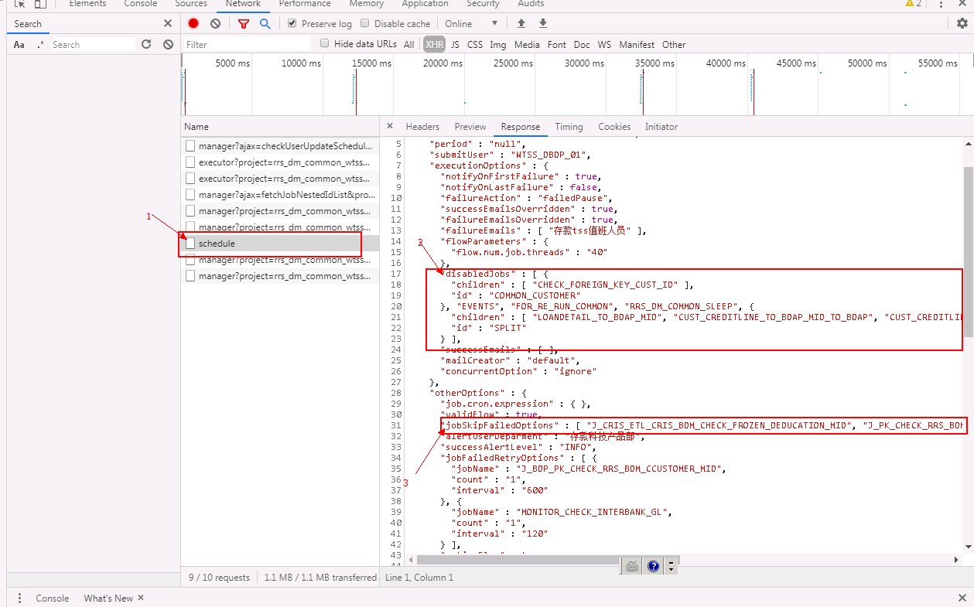
开始日期&结束日期 | 1、脚本运行的时间范围,只支持按日运行,当前运行日会替代命令中的to_rundate关键字 2、这里的日期对应的是wtss的跑批日期（run_date），如果是DM类的批量注意修正跑批日期(需要+1)
其他 | 可以根据需要填写多个需要调度的工作流，会分别并行执行
生产关闭作业参考开关 | 两个表单项只有当相关环境存在对应工作流的【定时调度】配置时才填入Y，否则会导致重跑运行失败；填入Y后会自动获取生产环境WTSS调度配置的关闭和失败跳过作业作为此次运行配置，同时表单中的【关闭作业列表】【失败跳过作业列表】填入值不再生效
生产失败跳过作业参考开关
工作流运行参数 | 请按照 参数=参数值的格式填写，如有多个参数，请在多个参数行中以回车分隔，例： fix_date=2021-01-23 manual_flag=2
通知人 | 每个作业批量日重跑完成后会发送企业微信和邮件通知，企业微信只支持存款部门同事，邮件可支持全部门；如有多人，请在um当中以英文半角分号分隔，例： ericwang;windchang
工作流ID | 必填项，用于标识唯一的作业，同单内的作业ID不允许重复，依赖该ID的作业会等到其执行成功后才启动（依赖链仅限于本单提交的作业） | 作业ID | 必填项，用于标识唯一的作业，同单内的作业ID不允许重复，依赖该ID的作业会等到其执行成功后才启动（依赖链仅限于本单提交的作业） | 作业ID | 必填项，用于标识唯一的作业，同单内的作业ID不允许重复，依赖该ID的作业会等到其执行成功后才启动（依赖链仅限于本单提交的作业） | 作业ID | 必填项，用于标识唯一的作业，同单内的作业ID不允许重复，依赖该ID的作业会等到其执行成功后才启动（依赖链仅限于本单提交的作业） | 作业ID | 必填项，用于标识唯一的作业，同单内的作业ID不允许重复，依赖该ID的作业会等到其执行成功后才启动（依赖链仅限于本单提交的作业） | 作业ID | 必填项，用于标识唯一的作业，同单内的作业ID不允许重复，依赖该ID的作业会等到其执行成功后才启动（依赖链仅限于本单提交的作业） | 作业ID | 必填项，用于标识唯一的作业，同单内的作业ID不允许重复，依赖该ID的作业会等到其执行成功后才启动（依赖链仅限于本单提交的作业） | 作业ID | 必填项，用于标识唯一的作业，同单内的作业ID不允许重复，依赖该ID的作业会等到其执行成功后才启动（依赖链仅限于本单提交的作业） | 作业ID
需要依赖作业ID | 选填项，用于标识作业依赖关系，该作业会等待依赖ID作业都成功后才启动，如不填说明没有依赖，填写时请用英文半角逗号分隔（依赖链仅限于本单提交的作业） 例：job1,job2,job3 | 需要依赖作业ID | 选填项，用于标识作业依赖关系，该作业会等待依赖ID作业都成功后才启动，如不填说明没有依赖，填写时请用英文半角逗号分隔（依赖链仅限于本单提交的作业） 例：job1,job2,job3 | 需要依赖作业ID | 选填项，用于标识作业依赖关系，该作业会等待依赖ID作业都成功后才启动，如不填说明没有依赖，填写时请用英文半角逗号分隔（依赖链仅限于本单提交的作业） 例：job1,job2,job3 | 需要依赖作业ID | 选填项，用于标识作业依赖关系，该作业会等待依赖ID作业都成功后才启动，如不填说明没有依赖，填写时请用英文半角逗号分隔（依赖链仅限于本单提交的作业） 例：job1,job2,job3 | 需要依赖作业ID | 选填项，用于标识作业依赖关系，该作业会等待依赖ID作业都成功后才启动，如不填说明没有依赖，填写时请用英文半角逗号分隔（依赖链仅限于本单提交的作业） 例：job1,job2,job3 | 需要依赖作业ID | 选填项，用于标识作业依赖关系，该作业会等待依赖ID作业都成功后才启动，如不填说明没有依赖，填写时请用英文半角逗号分隔（依赖链仅限于本单提交的作业） 例：job1,job2,job3 | 需要依赖作业ID | 选填项，用于标识作业依赖关系，该作业会等待依赖ID作业都成功后才启动，如不填说明没有依赖，填写时请用英文半角逗号分隔（依赖链仅限于本单提交的作业） 例：job1,job2,job3 | 需要依赖作业ID | 选填项，用于标识作业依赖关系，该作业会等待依赖ID作业都成功后才启动，如不填说明没有依赖，填写时请用英文半角逗号分隔（依赖链仅限于本单提交的作业） 例：job1,job2,job3 | 需要依赖作业ID
运行参数中替换日期格式 | 必填项，可输入值为YYYY-MM-DD或YYYYMMDD,用于工作流运行参数中的 to_rundate 关键字替换为 当前运行日期，主要用于bdp_auto_run运维工作流的验证作业执行
批量启动时间 | 选填项，用于标明验证批量在哪个时间范围内可以启动,不填表示随时可以启动 例：1-5,21-22,23-24 (表示1-5,21-22,23-24这3个小时段内批量可以拉起，注意分隔符为半角逗号)
特殊运行日期 | 选填项，可输入值：DAY,EOM.BOM DAY表示start_date-end_date区间段内每日执行，EOM表示执行月末，BOM表示执行月初，不填则等同于DAY的效果

特别注意 | 不要修改模板的sheet名
 | 相关调批都在准生产环境运行
 | 即时没有需要 关闭作业&失败跳过作业，也需要按照上述操作说明复制一个[]到模板中
 | 该接口为并发执行，调用前请确认好没有冲突的运行工作流
 | 工具支持多日依赖，只有当需要运行的作业当前运行日期已经大于等于被依赖作业的当前运行日期 或者是 被依赖作业的作业整个重跑周期都完成 这2种情况下作业才会继续运行

